Лист1
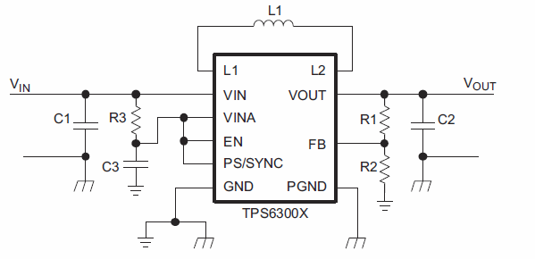
Vout | 5.00 | R1 | 909,000
Vref | 0.50
R2 | 101,000

